상품제안서
키친필 U자머그 | 상품코드: S41966

 |  |  |  |  |  |  | 02-713-8555 | www.synergygift.co.kr
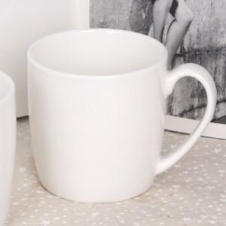

【상세/제작정보】 | <p><span style="font-size: 18.6667px;">※ 200개 미만 포장지포장 진행시 85,000원(VAT별도) 비용 일괄 발생 됩니다.</span>​</p>

【인쇄/포장옵션】 | 실크 / 포장지포장

【공급단가】 | 수량 | 100~ | 500~ | 1,000~ | 3,000~ | 10,000~
*VAT별도 | 단가 | 2,000원 | 1,970원 | 1,920원 | 1,840원 | 1,770원

【상품 URL】 | https://www.synergygift.co.kr:443/src/goods_detail.php?gdno=41966

